correlacion
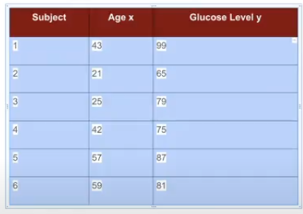
 | Subject | Age x | Glucose Level y |  | xy | x | y | x2 | suma(x)^2 | y2 | suma(y)^2
 | 1 | 43 | 99 |  | 4257 | 43 | 99 | 1849 |  | 9801
 | 2 | 21 | 65 |  | 1365 | 21 | 65 | 441 |  | 4225
 | 3 | 25 | 79 |  | 1975 | 25 | 79 | 625 |  | 6241
 | 4 | 42 | 75 |  | 3150 | 42 | 75 | 1764 |  | 5625
 | 5 | 57 | 87 |  | 4959 | 57 | 87 | 3249 |  | 7569
 | 6 | 59 | 81 |  | 4779 | 59 | 81 | 3481 |  | 6561
n |  | 6 |  | suma | 20485 | 247 | 486 | 11409 | 61009 | 40022 | 236196

 |  |  |  | num | 2868
 |  |  |  | den | 5413.2725777
 |  |  |  | correlación manual | 0.52980890189
 |  |  |  | correlación formula | 0.52980890189

Regresión
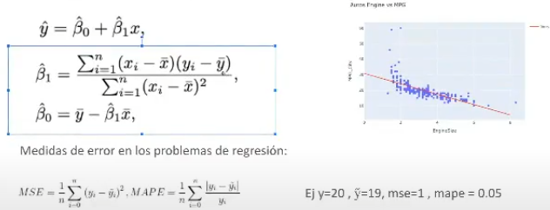
 | x1 | y | y^ | typo | error entrenamiento | num = covarianza | dem = varianza | b1 | bo
1 | 4.029729316 | 3.014839054 | 3.2763137475 | 1 | 0.068369015347 | 0.11073762763 | 1.0202886933 | b1 | bo
2 | 4.296055529 | 3.308116042 | 3.3741613263 | 1 | 0.004361979577 | 0.51427975897 | 1.6292470493 | b1 | bo
3 | 0.5884103957 | 1.678358943 | 2.0119818578 | 1 | 0.1113042493 | 2.9827466724 | 5.9108574908 | b1 | bo
4 | 4.532390199 | 3.468508943 | 3.4609900878 | 1 | 5.6533183032E-05 | 0.85213595268 | 2.2884255455 | b1 | bo
5 | 2.203939494 | 3.348754418 | 2.6055231729 | 1 | 0.55239268363 | -0.36179924082 | 0.66536063951 | b1 | bo
6 | 3.139997323 | 3.040089411 | 2.9494284579 | 1 | 0.0082194084229 | 0.01623452021 | 0.014486870266 | b1 | bo
7 | 2.346929098 | 2.477789032 | 2.6580571927 | 1 | 0.032496609771 | 0.28752763533 | 0.45253445197 | b1 | bo
promedio | 3.0196359078 | 2.9052079776 |  |  | 0.11102863989 | 4.4018629264 | 11.981200741 | 0.36739747724 | 1.7958013629

e1 | 1.075782338 | 2.299640694 | 2.1910410799 | test | 0.011793876182
e2 | 2.077770259 | 2.587837024 | 2.5591689143 | test | 0.00082186051372 |  |  |  | en el min 1h:15min del video de knn(https://drive.google.com/file/d/1pjOLXk_-ZzREYbl5yu2U8fBZ6z7JQSJl/view) en la parte de regresión, por qué utiliza el promedio en vez de la suma cuando está calculando la suma del numerados y del denominador
 |  |  |  |  | 0.0063078683478

regresion ejem2
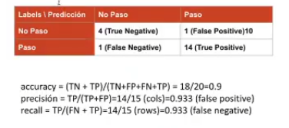
 | enginesizy | mpg | y^ | typo | error entrenamiento | num = covarianza | dem = varianza | b1 | bo
1 | 2.5 | 18 | 22.108859294 | 1 | 16.882724694 | 1.196 | 0.2704 | b1 | bo
2 | 3.8 | 18 | 17.58671106 | 1 | 0.17080774822 | -1.794 | 0.6084 | b1 | bo
3 | 2 | 21 | 23.848147076 | 1 | 8.1119417657 | -0.714 | 1.0404 | b1 | bo
4 | 2 | 29 | 23.848147076 | 1 | 26.541588552 | -8.874 | 1.0404 | b1 | bo
5 | 4.3 | 18 | 15.847423277 | 1 | 4.6335865469 | -2.944 | 1.6384 | b1 | bo
6 | 2 | 25 | 23.848147076 | 1 | 1.3267651589 | -4.794 | 1.0404 | b1 | bo
7 | 5.6 | 13 | 11.325275043 | 1 | 2.8047036802 | -18.834 | 6.6564 | b1 | bo
8 | 3 | 16 | 20.369571511 | 1 | 19.093155192 | 0.086 | 0.0004 | b1 | bo
9 | 3.2 | 16 | 19.673856398 | 1 | 13.497220836 | -0.774 | 0.0324 | b1 | bo
10 | 1.8 | 29 | 24.543862189 | 1 | 19.857164193 | -10.614 | 1.4884 | b1 | bo
 | 3.02 | 20.3 | 20.3 |  | 11.291965837 | -48.06 | 13.816 | -3.4785755646 | 30.805298205

11 | 4.6 | 17 | 14.803850608 | test | 4.823072152
12 | 5 | 16 | 13.412420382 | test | 6.6955682786
 |  |  |  |  | 5.7593202153 | entonces me estoy equivocado |  |  | 2.399858374 | unidades

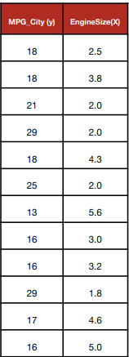
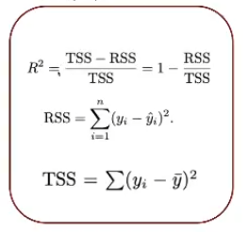

 |  |  |  |  |  |  |  |  |  |  | Normalmente se hace con el de entrenamiento

